데스크탑 i3
견 적 서

강원대학교 |  | 귀하
 | 친환경센타 삼척
삼척캠퍼스 인문사회과학대 610호
이덕영소장 | 010-5361-4962

아래와 같이 견적합니다.

견 적 합 계 : | ₩2,266,000
견 적 일 자 : | 2017-04-26
결 재 조 건 :

품 명 | 규 격 | 수 량 | 단 가 | 금 액 | 세 액 | 합 계 액
 |  |  |  | - | - | -
컴퓨터 | hp 500-131kr | 2 | 670,000 | 1,340,000 | 134,000 | 1,474,000
 |  |  |  | - | - | -
 | 인텔 i3-6100 3.7GHz 듀얼코어 하이퍼스레딩 |  |  | - | - | -
 | 인텔 H110 칩셋 |  |  | - | - | -
 | 8GB DDR3 RAM (최대 16GB) |  |  | - | - | -
 | 128GB SSD |  |  | - | - | -
 | 1TB 7200RPM HDD |  |  | - | - | -
 | dvd+rw multi |  |  | - | - | -
 | Intel HD530 Graphics |  |  |  | - | -
 | Windows 10 64bit |  |  |  |  | -
 | HDMI 포트 2개 |  |  | - | - | -
 | 키보드 / 마우스 포함
 | 전면 USB 3.0 2개
 | 후면 USB 3.0 2개 / USB 2.0 2개
 | 전국 1년 무상방문 서비스

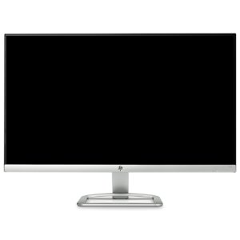
모니터 | hp 23er | 4 | 180,000 | 720,000 | 72,000 | 792,000
 | 23인치 Full HD 모니터
 | 1920 x 1080 해상도
 | 전국 1년 무상방문 서비스

* 결제계좌 : 신한 110-138-600484 씨-넷 |  |  | 합 계 | 2,060,000 | 206,000 | 2,266,000
* 견적담당 : | 조규장(010-2910-7760)
* REMARK

